READ_ME
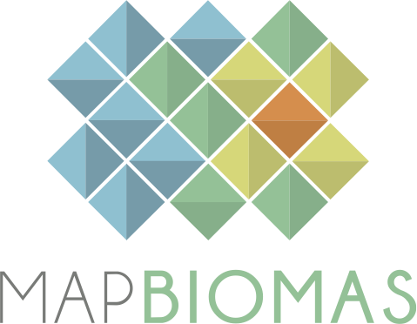
 |  | Versão 8.0 |  | Version 8.0
 |  | Janeiro 2024 |  | January 2024

 | BASE DE DADOS DE DESMATAMENTO E VEGETAÇÃO SECUNDÁRIA |  | DEFORESTATION AND SECONDARY VEGETATION DATABASE

 | COLEÇÃO 8.0 - PROJETO MAPBIOMAS |  | COLLECTION 8.0 - MAPBIOMAS PROJECT

 | 1. Esta base de dados contém as áreas (ha) por classe de desmatamento e regeneração da vegetação secundária para diversos recortes territoriais para o período de 1985 a 2022 |  | 1. This database contains the area (ha) per deforestation and secondary vegetation regeneration class for a set of territories in Brazil for the period from 1985 to 2022

 | 2. Todos os dados são apresentados em quatro níveis de classe de legenda. |  | 2. All data is presented in four levels of legend classes.

 | 3. Para acessar a base de dados georeferenciada acesse: mapbiomas.org |  | 3. To acesss the complete georeferenced data please access: mapbiomas.org

 | 4. Os dados do MapBiomas são públicos, abertos e gratuitos mediante ao simples referência da fonte observando o seguinte formato: |  | 4. The MapBiomas data are public, open and free through the simple reference of the source observing the following format:

 | "Projeto MapBiomas – Coleção [versão] da Série Anual de Mapas de Cobertura e Uso da Terra do Brasil, acessado em [data] através do link: [LINK]" |  | "Project MapBiomas - Collection [version] of Brazilian Land Cover & Use Map Series, accessed on [date] through the link: [LINK]"
 | "Projeto MapBiomas - é uma iniciativa multi-institucional para gerar mapas anuais de cobertura e uso da terra a partir de processos de classificação automática aplicada a imagens de satélite. A descrição completa do projeto encontra-se em http://mapbiomas.org" |  | "MapBiomas Project - is a multi-institutional initiative to generate annual land cover and use maps using automatic classification processes applied to satellite images. The complete description of the project can be found at http://mapbiomas.org"

mapbiomas2018

